Data
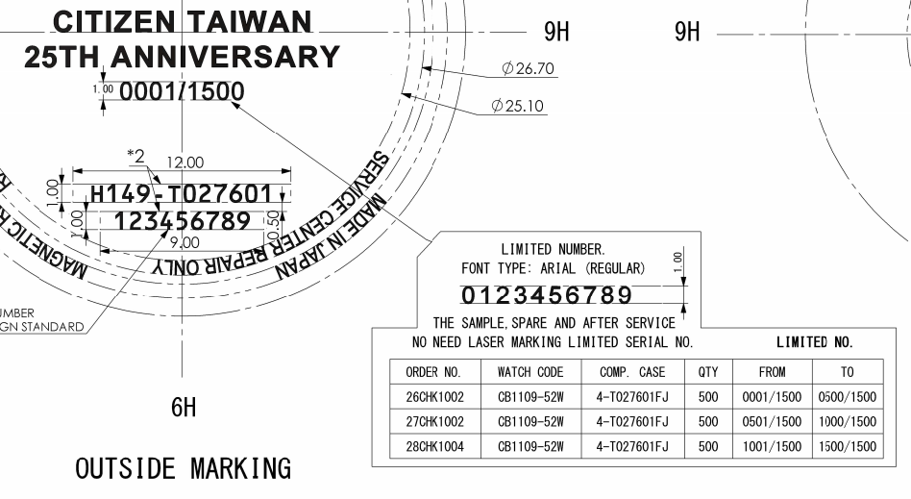
Update remark (4) "Limited Number" in SAP system.

 | Order No | Watch Code | Case No | Remark (4)
 | 26CHK1002 | CB1109-52WX | 4-T027601FJ | From - 0001/1500 - To 0500/1500 | 4-*,*50
 | 27CHK1002 | CB1109-52WX | 4-T027601FJ | From - 0501/1500 - To 1000/1500 | 4-*,*50
 | 28CHK1004 | CB1109-52WX | 4-T027601FJ | From - 1001/1500 - To 1500/1500 | 4-*,*50

Update Data T:\Limited_control

Update drawing stamp back to RTC system finished.

連Ⅱ
年 月 日
No.
年 月 日
No.
 |  |  |  |  |  |  |  |  | 文書番号：Ａ７７Ｃ-０１-Ｒ０１
 | （基準、規格、作業の新設、変更、廃止） |  |  |  |  | 発行元 |  | 2021-12-24
 | 連 絡 票 Ⅱ |  |  |  |  |  | 商品管理部
 |  |  |  |  |  |  | 計画管理課 | No.221-075

連絡概要

 |  |  |  | XC リミテッドNO刻印連絡 2022年6-8月期

内容
 |  |  | アジアXCリミテッドNO刻印連絡をいたします。
 |  |  | 対応のほどよろしくお願いいたします。

 |  |  | 【対象オーダー】

 |  |  | ”明細”をご確認下さい

原因・理由及び対策事項

手配事項

 |  |  |  |  |  | 備考

実施事項

 |  | ・書面受領後、即日展開実施願います。

認証印

配布先 | CWMJ RTC SML PDC

 |  |  |  |  | シチズン時計株式会社
年 月 日
No.
年 月 日
No.
年 月 日
No.
年 月 日
No.

